Excel_Intro
ΓΕΝΙΚΗ ΕΙΣΑΓΩΓΗ

Α |  |  |  |  |  |  |  | Γ
ΥΠΟΛΟΓΙΣΤΙΚΟ ΦΥΛΛΟ-ΦΥΛΛΟ ΕΡΓΑΣΙΑΣ |  |  |  |  |  |  | 1 | ΟΝΟΜΑ ΑΡΧΕΙΟΥ
ΒΙΒΛΙΟ ΕΡΓΑΣΙΑΣ |  |  | ΠΩΛΗΣΕΙΣ Α' ΤΡΙΜΗΝΟΥ |  |  |  | 2 | ΔΗΜΙΟΥΡΓΙΑ
ΣΤΗΛΕΣ- ΣΕΙΡΕΣ (ΓΡΑΜΜΑΤΑ, ΑΡΙΘΜΟΙ) |  |  | 1 | 2 | 4 | ΣΥΝΟΛΟ | 3 | ΑΠΟΘΗΚΕΥΣΗ
ΚΕΛΙ-ΔΙΕΥΘΥΝΣΗ ΚΕΛΙΟΥ (Η8) |  | ΠΡΟΪΟΝ Α | 96,000 | 58,000 | 25,000 |  | 4 | ΑΝΟΙΓΜΑ
ΚΕΙΜΕΝΟ |  | ΠΡΟΪΟΝ Β | 42,000 | 22,000 | 26,000 |  | 5 | ΕΚΤΥΠΩΣΗ ΦΥΛΛΟΥ ΕΡΓΑΣΙΑΣ
ΑΡΙΘΜΟΙ
ΑΠΟΤΕΛΕΣΜΑ ΤΥΠΩΝ |  | ΑΘΡΟΙΣΜΑ | 96,000 | 58,000 | 25,000
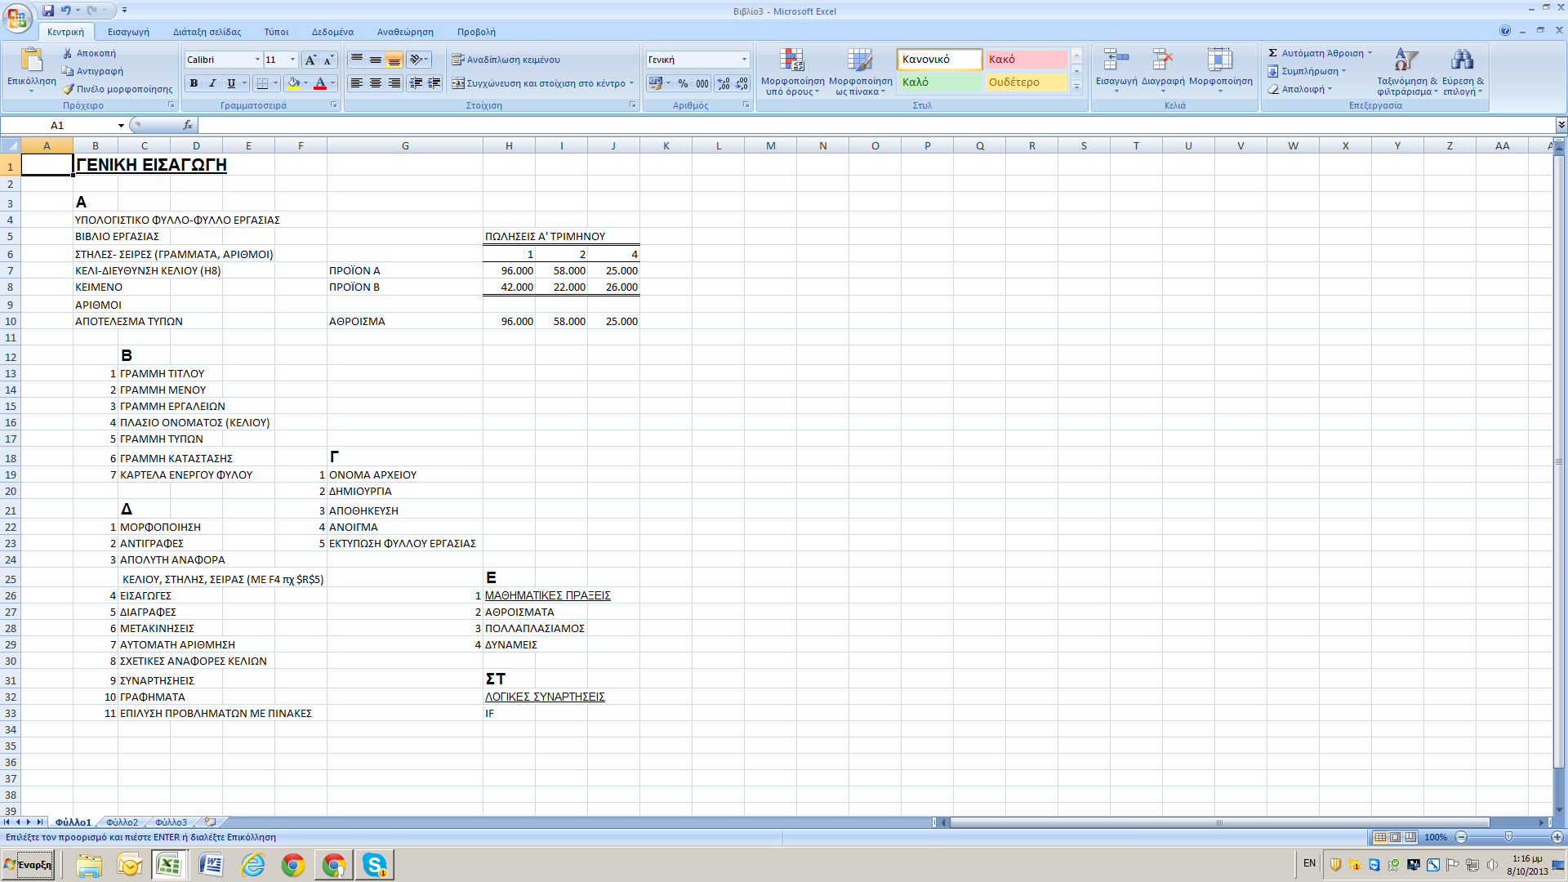
 | Β
1 | ΓΡΑΜΜΗ ΤΙΤΛΟΥ
2 | ΓΡΑΜΜΗ ΜΕΝΟΥ
3 | ΓΡΑΜΜΗ ΕΡΓΑΛΕΙΩΝ
4 | ΠΛΑΣΙΟ ΟΝΟΜΑΤΟΣ (ΚΕΛΙΟΥ)
5 | ΓΡΑΜΜΗ ΤΥΠΩΝ
6 | ΚΑΡΤΕΛΑ ΕΝΕΡΓΟΥ ΦΥΛΟΥ
7 | ΓΡΑΜΜΗ ΚΑΤΑΣΤΑΣΗΣ

 | Δ
1 | ΜΟΡΦΟΠΟΙΗΣΗ
2 | ΑΝΤΙΓΡΑΦΕΣ
3 | ΑΠΟΛΥΤΗ ΑΝΑΦΟΡΑ
 | ΚΕΛΙΟΥ, ΣΤΗΛΗΣ, ΣΕΙΡΑΣ (ΜΕ F4 πχ $R$5) |  | Ε
4 | ΕΙΣΑΓΩΓΕΣ | 1 | ΜΑΘΗΜΑΤΙΚΕΣ ΠΡΑΞΕΙΣ
5 | ΔΙΑΓΡΑΦΕΣ | 2 | ΑΘΡΟΙΣΜΑΤΑ
6 | ΜΕΤΑΚΙΝΗΣΕΙΣ | 3 | ΠΟΛΛΑΠΛΑΣΙΑΜΟΣ
7 | ΑΥΤΟΜΑΤΗ ΑΡΙΘΜΗΣΗ | 4 | ΔΥΝΑΜΕΙΣ
8 | ΣΧΕΤΙΚΕΣ ΑΝΑΦΟΡΕΣ ΚΕΛΙΩΝ
9 | ΣΥΝΑΡΤΗΣΗΕΙΣ |  | ΣΤ
10 | ΓΡΑΦΗΜΑΤΑ |  | ΛΟΓΙΚΕΣ ΣΥΝΑΡΤΗΣΕΙΣ
11 | ΕΠΙΛΥΣΗ ΠΡΟΒΛΗΜΑΤΩΝ ΜΕ ΠΙΝΑΚΕΣ |  | IF
 | (ΕΝΑ, ΔΥΟ ΜΕΤΑΒΛΗΤΩΝ)

Math
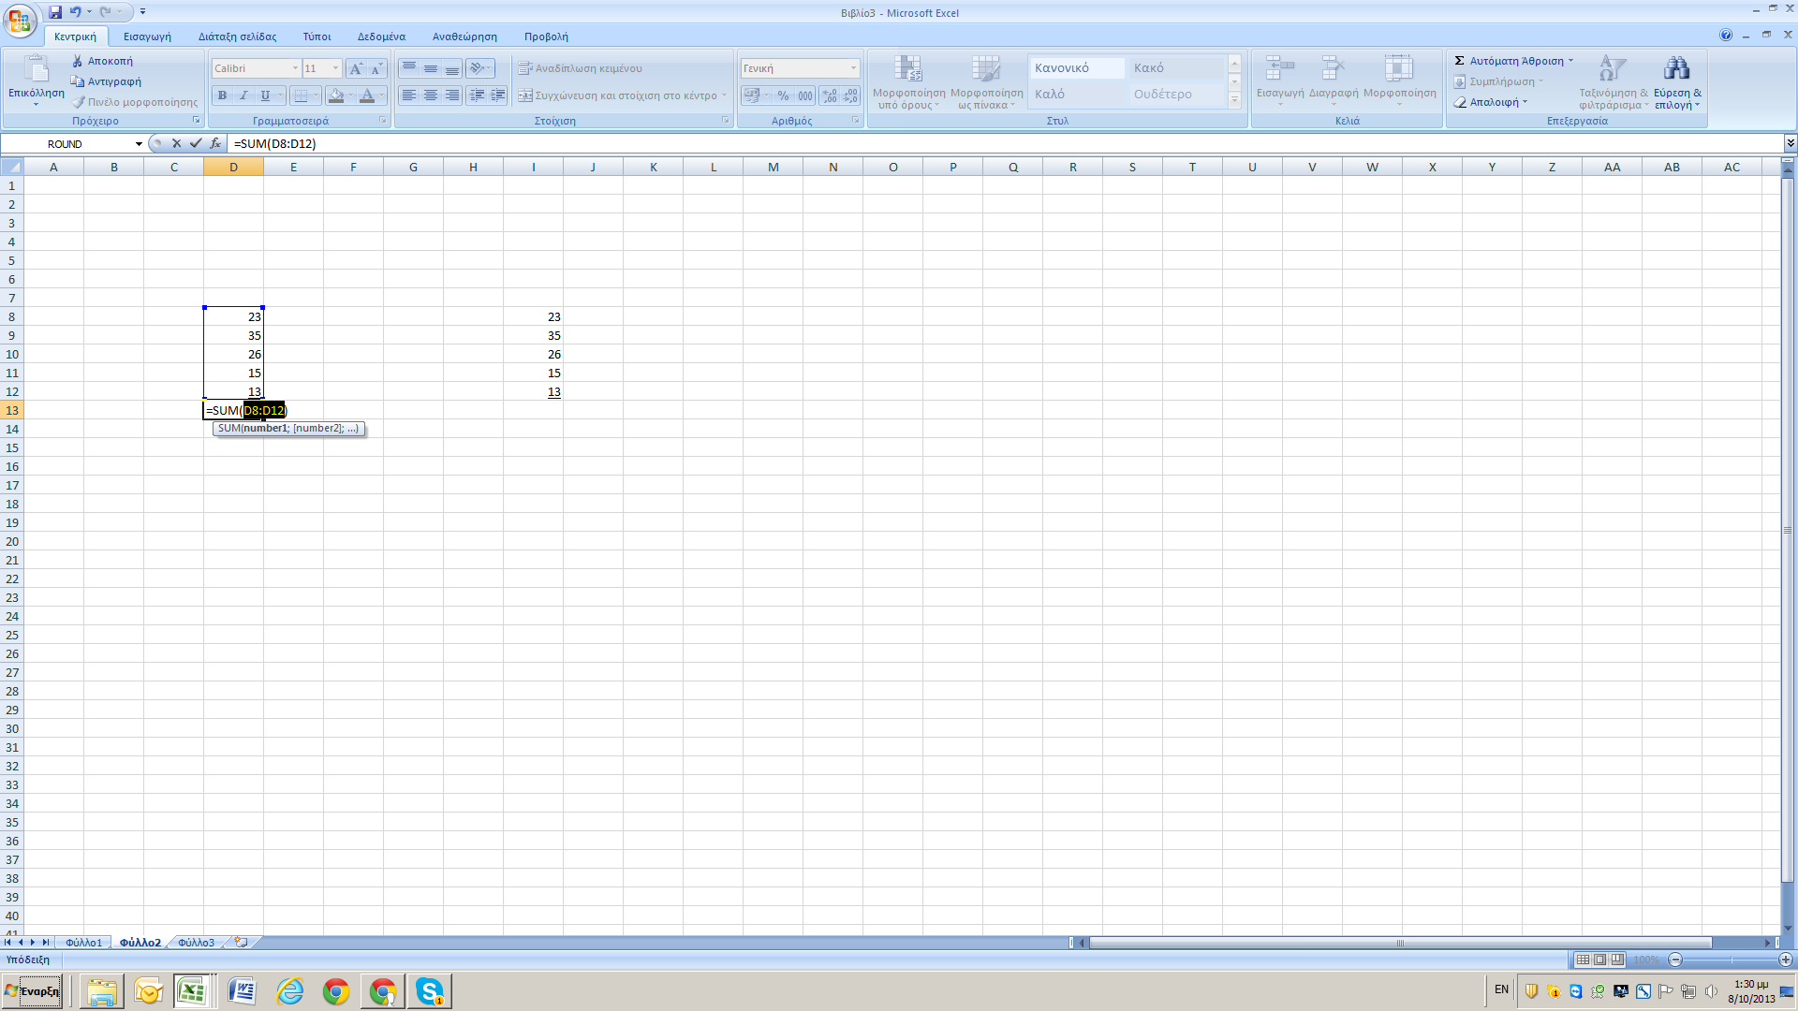
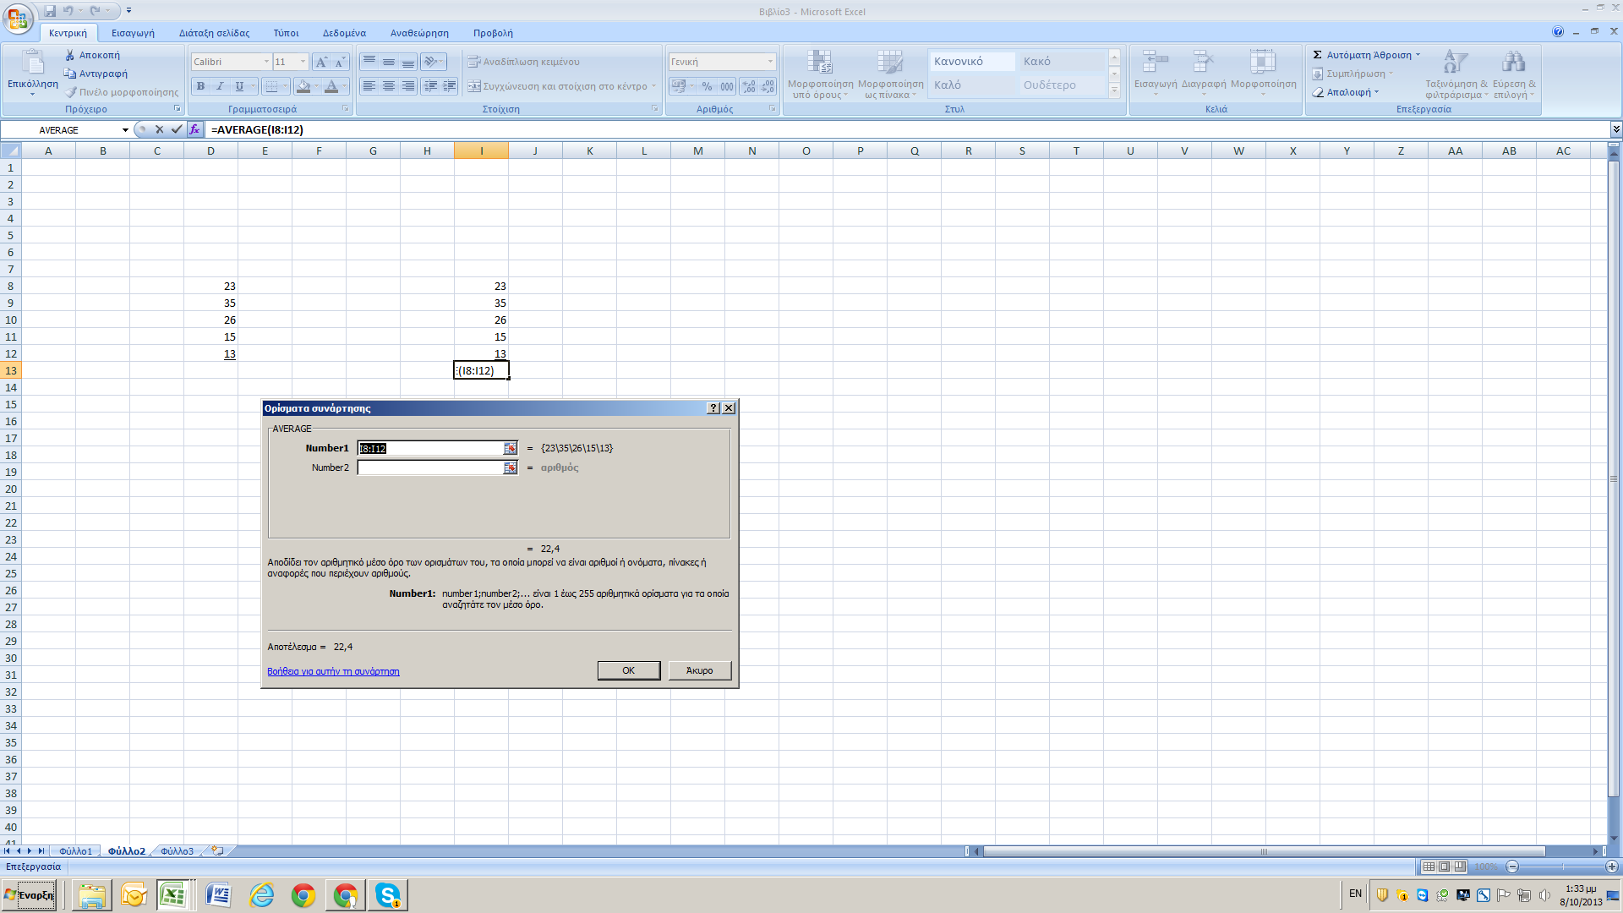
ΜΑΘΗΜΑΤΙΚΕΣ ΠΡΑΞΕΙΣ ( + - * / ^ )

 |  |  |  |  |  | 2 | 0.5
 |  | ΠΟΡΣ/ΣΗ | ΑΦΑ/ΣΗ | ΠΟΛ/ΣΜΟΣ | ΔΙΑΙ/ΣΗ | ΔΥΝΑΜΗ | ΡΙΖΑ
X | Y | Χ+Υ | Χ-Υ | X*Y | X/Y | Χ2 | Χ1/2
10.00 | 40.00 | 50.00 | -30.00 | 400 | 0.25 | 100.00 | 3.16
20.00 | 35.00 | 55.00 | -15.00 | 700 | 0.57142857143 | 400.00 | 4.47
23.01 | 35.20 | 58.21 | -12.19 | 809.952 | 0.65369318182 | 529.46 | 4.80
35.50 | 37.20 | 72.70 | -1.70 | 1320.6 | 0.95430107527 | 1260.25 | 5.96
47.99 | 39.20 | 87.19 | 8.79 | 1881.208 | 1.2242346939 | 2303.04 | 6.93
60.48 | 41.20 | 101.68 | 19.28 | 2491.776 | 1.467961165 | 3657.83 | 7.78
72.97 | 43.20 | 116.17 | 29.77 | 3152.304 | 1.6891203704 | 5324.62 | 8.54
85.46 | 45.20 | 130.66 | 40.26 | 3862.792 | 1.8907079646 | 7303.41 | 9.24
97.95 | 47.20 | 145.15 | 50.75 | 4623.24 | 2.0752118644 | 9594.20 | 9.90
110.44 | 49.20 | 159.64 | 61.24 | 5433.648 | 2.2447154472 | 12196.99 | 10.51
122.93 | 51.20 | 174.13 | 71.73 | 6294.016 | 2.4009765625 | 15111.78 | 11.09
135.42 | 53.20 | 188.62 | 82.22 | 7204.344 | 2.5454887218 | 18338.58 | 11.64
147.91 | 55.20 | 203.11 | 92.71 | 8164.632 | 2.6795289855 | 21877.37 | 12.16
160.40 | 57.20 | 217.60 | 103.20 | 9174.88 | 2.8041958042 | 25728.16 | 12.66
172.89 | 59.20 | 232.09 | 113.69 | 10235.088 | 2.9204391892 | 29890.95 | 13.15
185.38 | 61.20 | 246.58 | 124.18 | 11345.256 | 3.0290849673 | 34365.74 | 13.62
197.87 | 63.20 | 261.07 | 134.67 | 12505.384 | 3.1308544304 | 39152.54 | 14.07
210.36 | 65.20 | 275.56 | 145.16 | 13715.472 | 3.2263803681 | 44251.33 | 14.50

 |  | 23 |  |  |  |  |  |  | 23
 |  | 35 |  |  |  |  |  |  | 35
 |  | 26 |  |  |  |  |  |  | 26
 |  | 15 |  |  |  |  |  |  | 15
 |  | 13 |  |  |  |  |  |  | 13
ΑΘΡΟΙΣΜΑ (SUM) |  | 112 |  |  |  |  |  | ΜΕΣΟΣ ΟΡΟΣ (AVERAGE) | 22.4

FV
ΠΛΗΡΩΜΗ | 1,000.00 | ΜΕΛΛΟΝΤΙΚΗ ΑΞΙΑ ΠΟΣΟΥ
ΜΕΤΑ ΑΠΟ n ΕΤΗ | 5 | FUTURE VALUE
ΕΠΙΤΟΚΙΟ ΑΓΟΡΑΣ | 5.00%

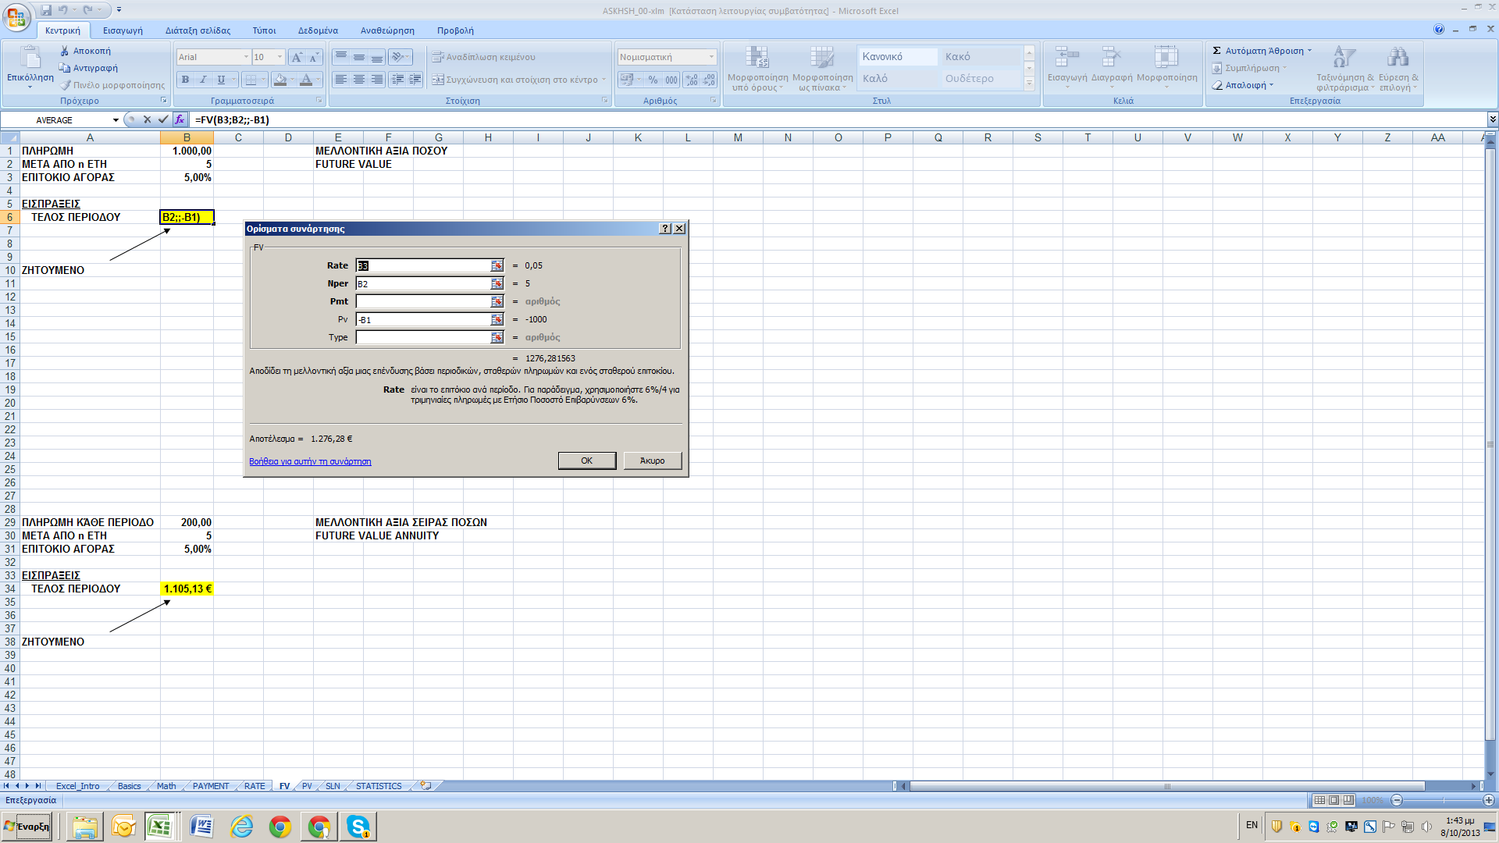
ΕΙΣΠΡΑΞΕΙΣ
ΤΕΛΟΣ ΠΕΡΙΟΔΟΥ | 1,276.28 €

 | € 1,276.28

ZHTOYMENO

ΠΛΗΡΩΜΗ ΚΆΘΕ ΠΕΡΙΟΔΟ | 200.00 | ΜΕΛΛΟΝΤΙΚΗ ΑΞΙΑ ΣΕΙΡΑΣ ΠΟΣΩΝ
ΜΕΤΑ ΑΠΟ n ΕΤΗ | 5 | FUTURE VALUE ANNUITY
ΕΠΙΤΟΚΙΟ ΑΓΟΡΑΣ | 5.00%
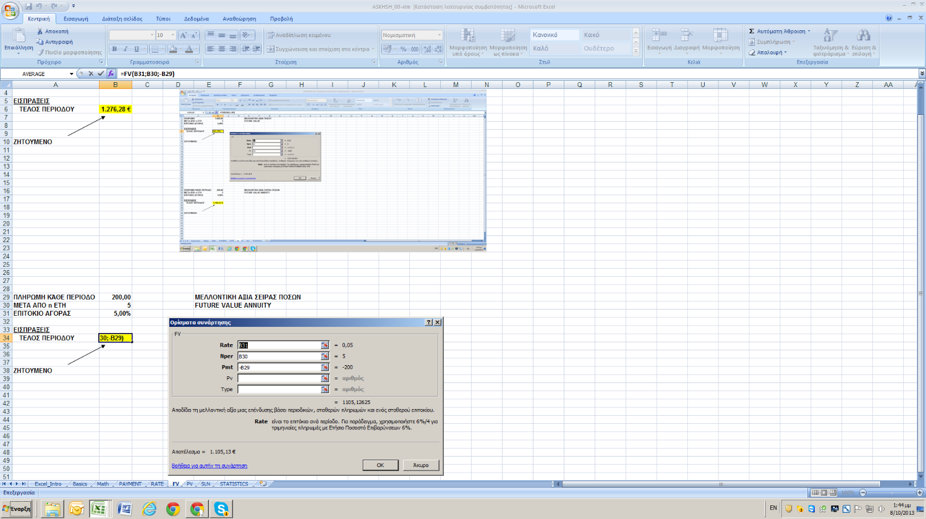
ΕΙΣΠΡΑΞΕΙΣ
ΤΕΛΟΣ ΠΕΡΙΟΔΟΥ | 1,105.13 €

ZHTOYMENO

PV
ΕΙΣΠΡΑΞΕΙΣ |  | ΠΑΡΟΥΣΑ ΑΞΙΑ ΠΟΣΟΥ
ΤΕΛΟΣ ΠΕΡΙΟΔΟΥ | 1,276.28 | PRESENT VALUE VALUE

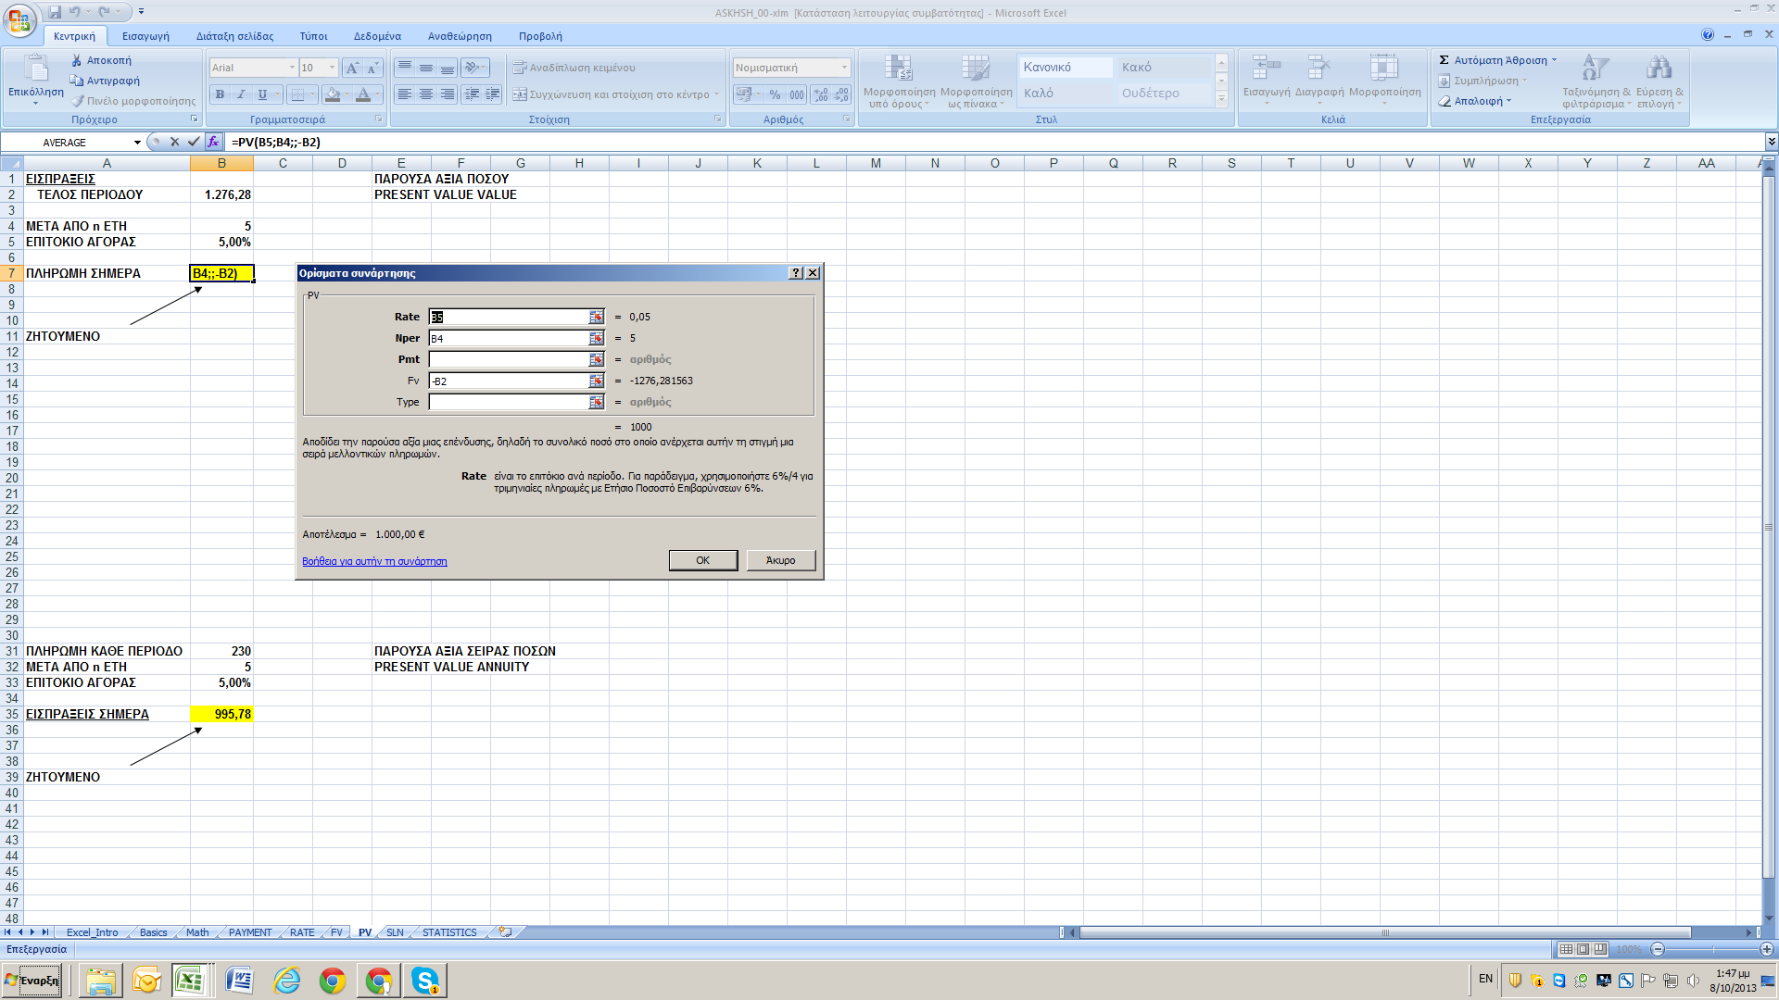
ΜΕΤΑ ΑΠΟ n ΕΤΗ | 5
ΕΠΙΤΟΚΙΟ ΑΓΟΡΑΣ | 5.00%

ΠΛΗΡΩΜΗ ΣΗΜΕΡΑ | 1,000.00 €

ZHTOYMENO

ΠΛΗΡΩΜΗ ΚΑΘΕ ΠΕΡΙΟΔΟ | 230 | ΠΑΡΟΥΣΑ ΑΞΙΑ ΣΕΙΡΑΣ ΠΟΣΩΝ
ΜΕΤΑ ΑΠΟ n ΕΤΗ | 5 | PRESENT VALUE ANNUITY
ΕΠΙΤΟΚΙΟ ΑΓΟΡΑΣ | 5.00%
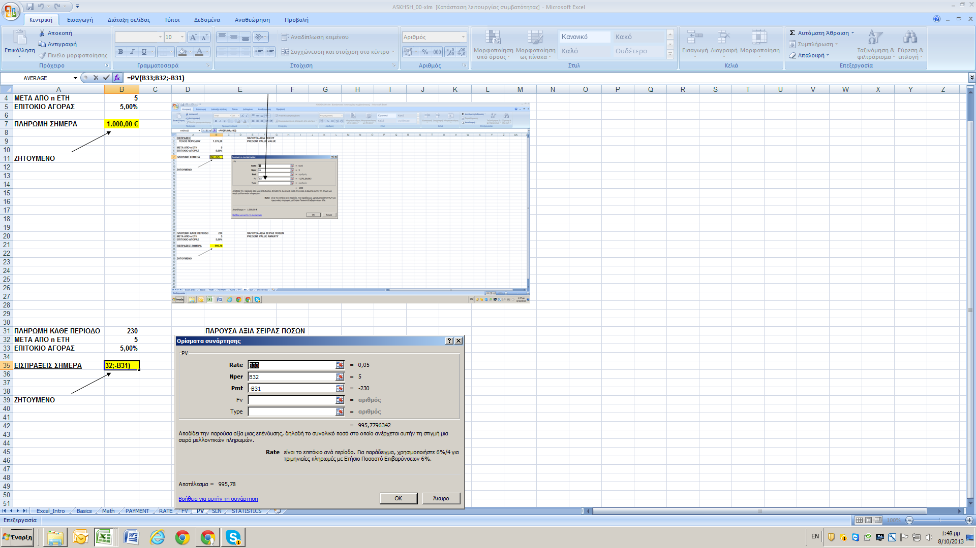
ΕΙΣΠΡΑΞΕΙΣ ΣΗΜΕΡΑ | 995.78

ZHTOYMENO

RATE
ΠΛΗΡΩΜΗ | 1,000.00 | € | RATE
ΠΕΡΙΟΔΟΣ n ΕΤΗ | 5 | ετη
ΕΙΣΠΡΑΞΕΙΣ

ΚΆΘΕ ΠΕΡΙΟΔΟ | 230.97 €

ΕΠΙΤΟΚΙΟ ΑΓΟΡΑΣ | 5.00%
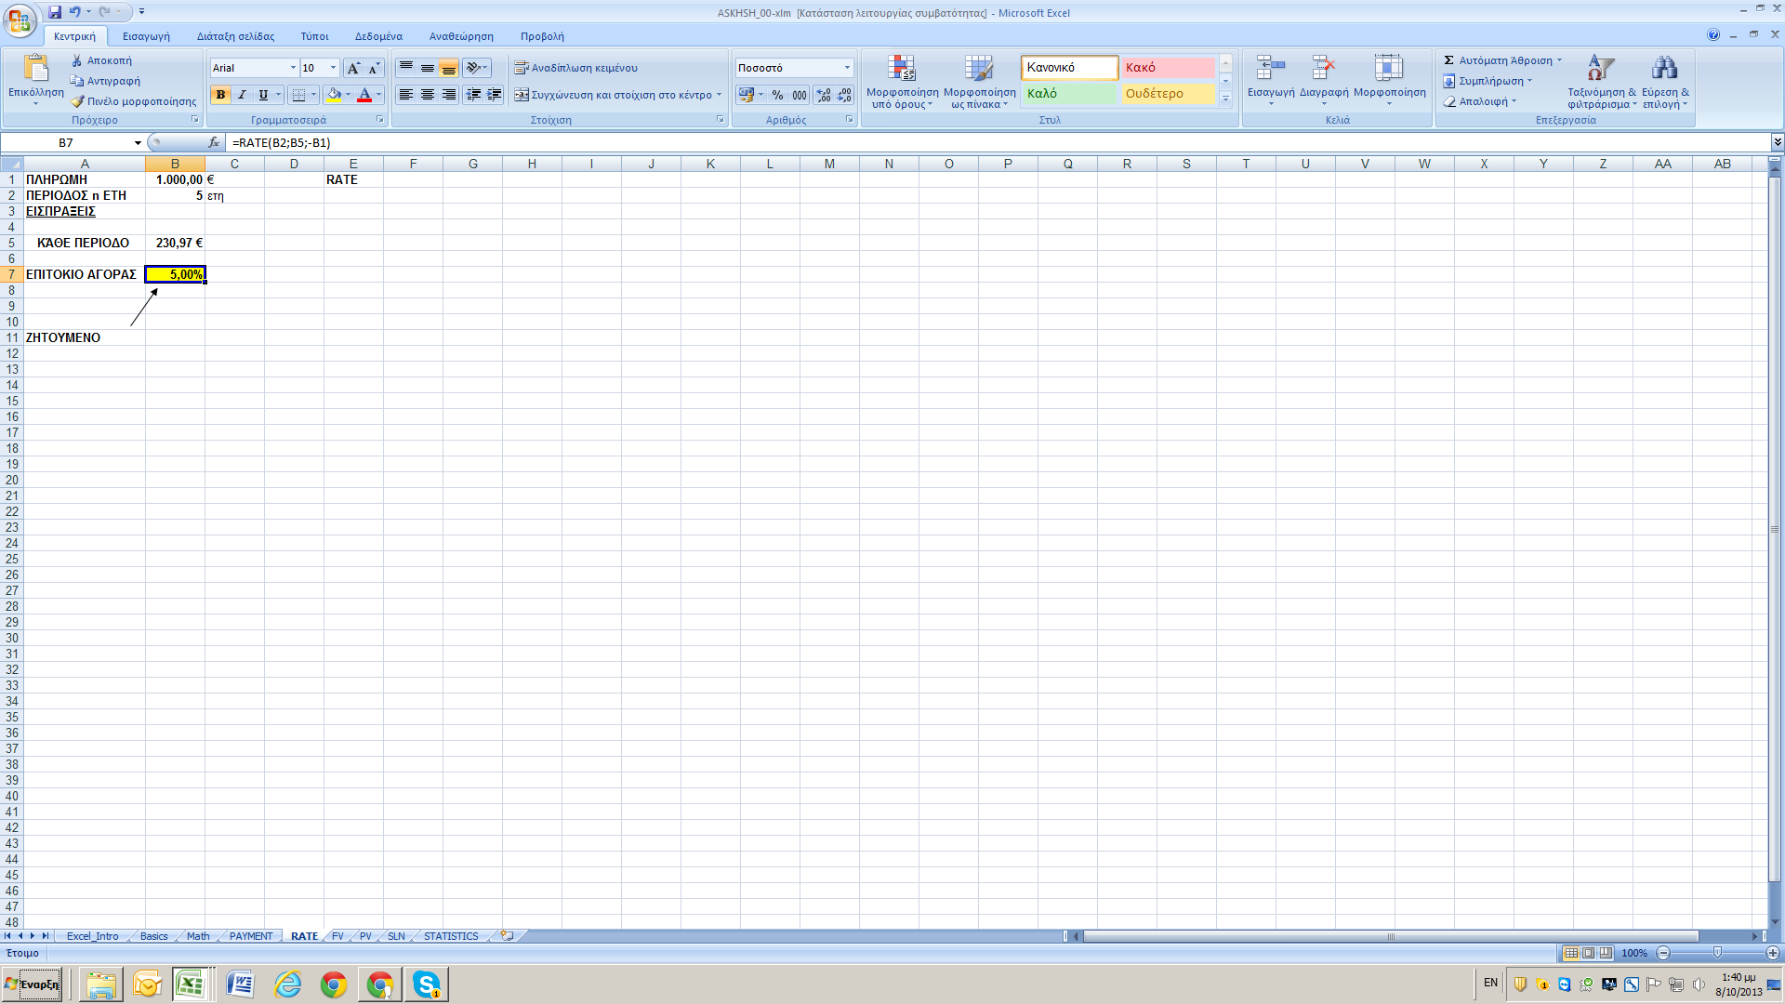

ZHTOYMENO

PAYMENT
ΕΙΣΠΡΑΞΕΙΣ | 1,000.00 | € | PAYMENT
ΠΕΡΙΟΔΟΣ n ΕΤΗ | 5 | ετη
ΕΠΙΤΟΚΙΟ ΑΓΟΡΑΣ | 5.00%

ΠΛΗΡΩΜΗ
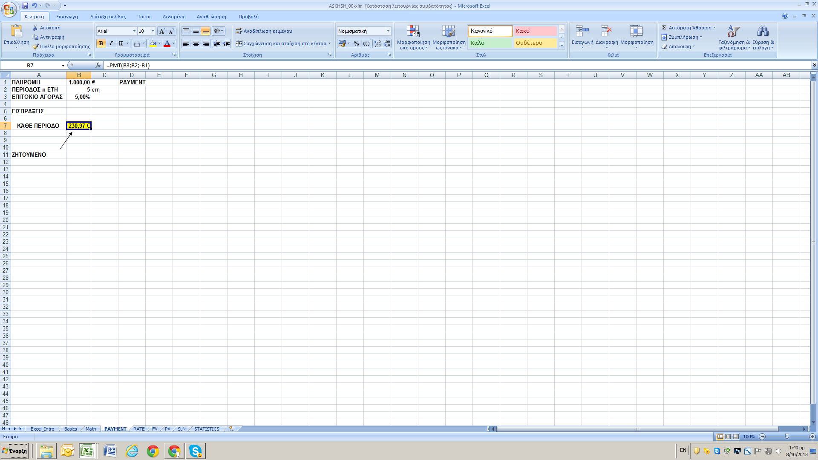
ΚΆΘΕ ΠΕΡΙΟΔΟ | 230.97 €

ZHTOYMENO

SLN
ΑΠΟΣΒΕΣΕΙΣ
ΓΡΑΜΜΙΚΗ ΜΕΘΟΔΟΣ ('Η ΣΤΑΘΕΡΟΥ ΠΟΣΟΣΤΟΥ)

Αρχικό κόστος παγίου στοιχείου | 1,100,000 |  | COST
Υπολειματική αξία | 100,000 |  | SALVAGE
Διάρκεια ωφελίμου χρόνου | 10 |  | LIFE
Σταθερό ποσοστό απόσβεσης

Αθροισμα ετών | 0

 | 100,000 | ΕΤΗΣΙΑ ΑΠΟΣΒΕΣΗ

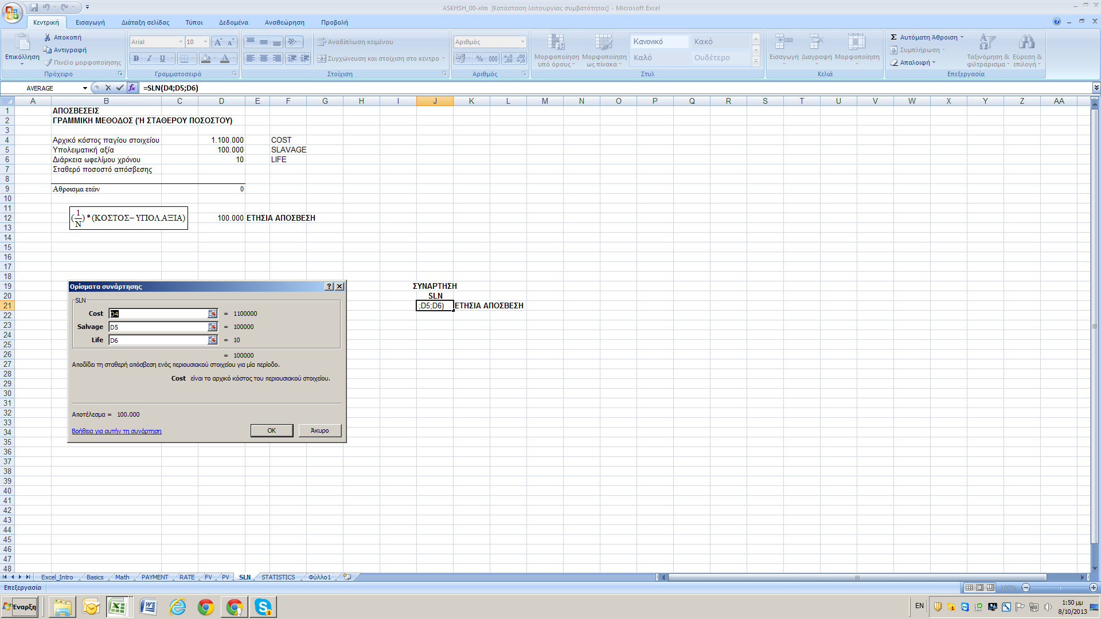
 |  |  |  | ΣΥΝΑΡΤΗΣΗ
 |  |  |  | SLN
 |  |  |  | 100,000 | ΕΤΗΣΙΑ ΑΠΟΣΒΕΣΗ

